승인절차
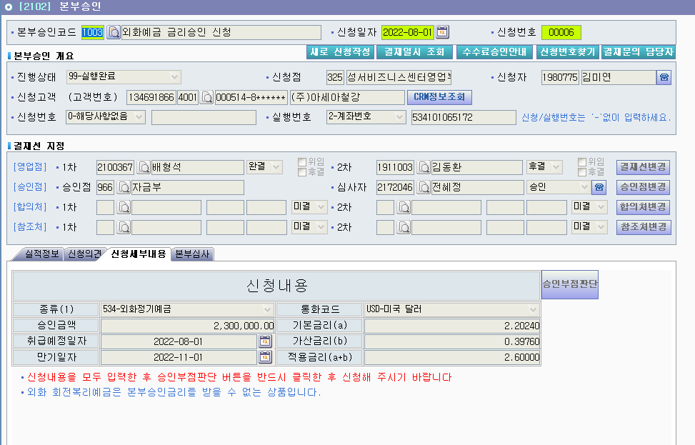
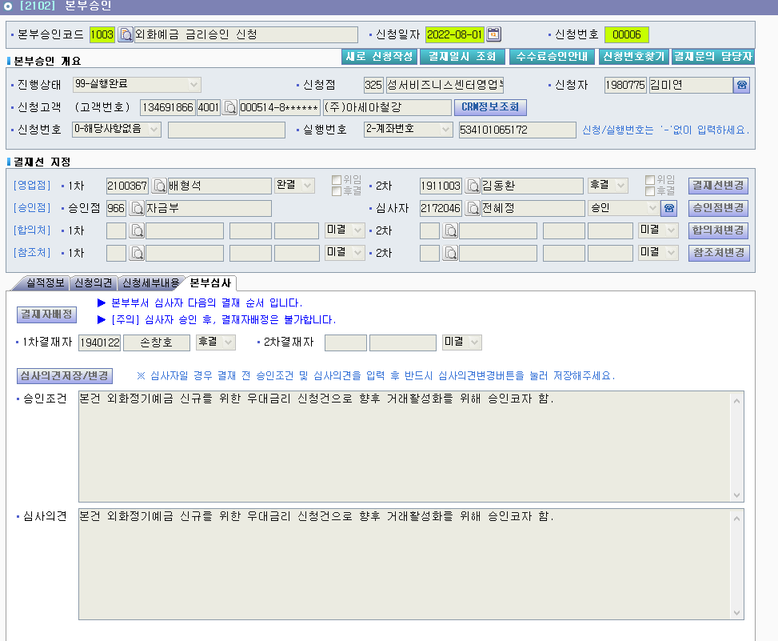
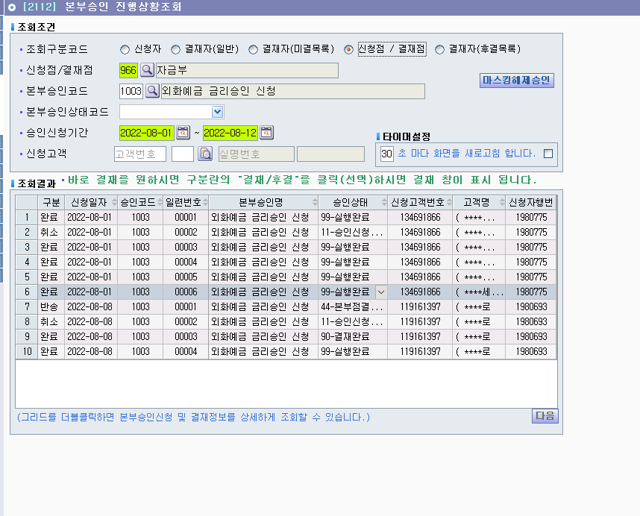
■ 외화예금 금리승인 절차

1 | 신청 세부내용 확인
 | 고시금리 · 가산금리 · 최종금리 · 상품 · 기간 등 확인

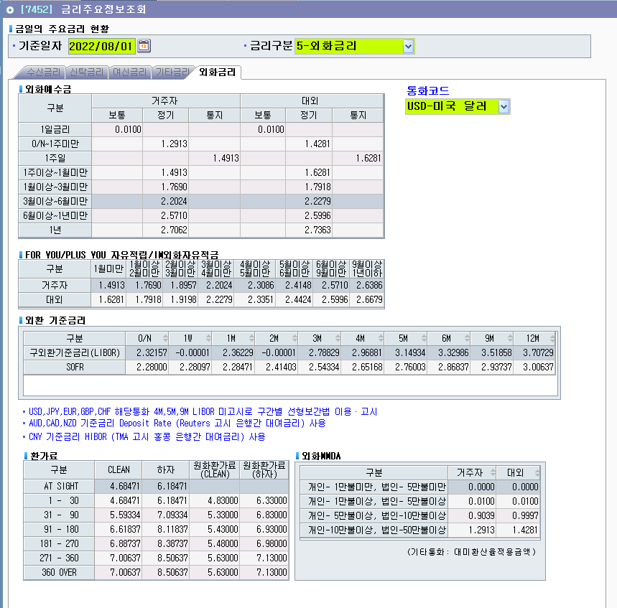
2 | 결재자 배정
 | 1차 결재자 체크 → 부장님 체크 → 후결 체크

3 | 심사의견 작성
 | 승인조건 및 심사의견 작성 후 [심사의견 저장]

4 | 결재
 | 우측 상단 [결재] → [승인] 클릭 (※ "승인완료"가 아니라 "승인")

반려하는 경우 : [결재] → [불승인] 클릭

참고 ▸ 우대금리 승인권자 : 1백만불 미만 = 외환사업부장 / 1백만불 이상 = 자금부장

